Mieszkania
Zadanie 1. W pewnym biurze nieruchomości w dużym mieście w Polsce analizowano cenę metra kwadratowego mieszkań zgłaszanych do sprzedaży oraz odległość miejsc położenia mieszkań od centrum miasta. Zapisano dane dla 7 wybranych mieszkań.

Pytania B46

Analiza z użyciem tabeli

X | Y
Odl. | cena/m2 | xi-xśr | yi-yśr | (xi-xśr)*(yi-yśr) | (xi-xśr)^2 | (yi-yśr)^2
20 | 3
12 | 4
5 | 7
18 | 4
10 | 6
12 | 5
7 | 6

xśr=
yśr=
 |  |  |  |  | cov(X,Y)=
cov(X,Y)=
r(X,Y)=
r2(X,Y)=

y=a1*x+a0

a1=
a0=

Równanie regresji liniowej

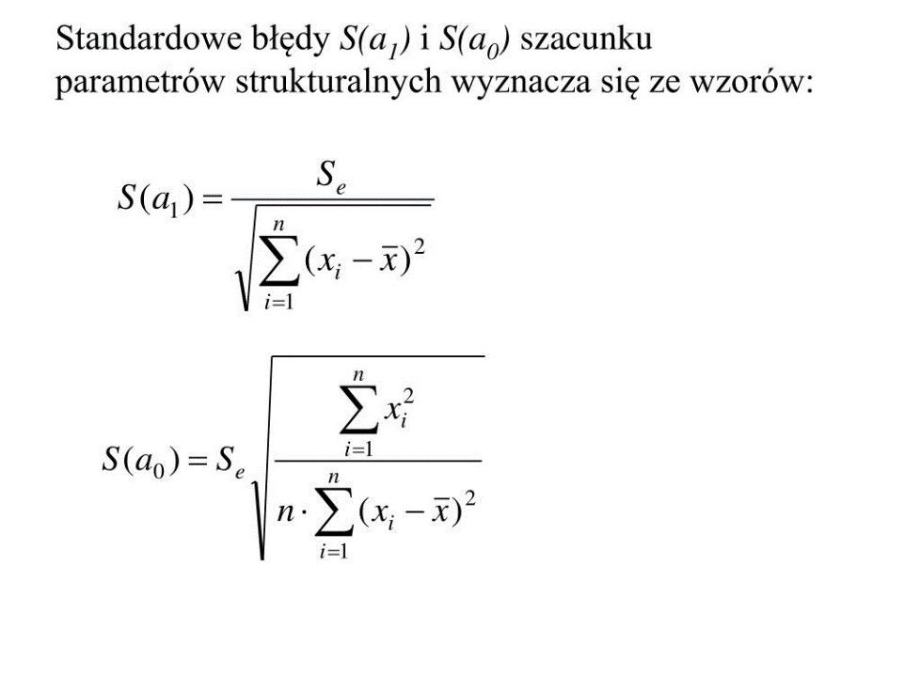
y=

Miary dobroci dopasowania

se=

ϕ2=
R2=
 |  |  |  |  |  | R=rxy
 |  |  |  |  |  | R^2+ϕ^2=1
S(a1)
S(a0)

Na podstawie powyższych danych odpowiedzieć należy na następujące pytania:
a) Czy i jaka zależność występuje pomiędzy odległością od centrum miasta i ceną metra kwadratowego mieszkania?
b) Jaki wpływ ma zmiana odległości od centrum miasta na cenę metra kwadratowego mieszkania?
c) W jakim procencie zmiany ceny mieszkania nie zależą od zmian odległości mieszkań od centrum miasta?
d) O ile średnia różnią się empiryczne ceny metra kwadratowego mieszkania od odpowiadających im cen teoretycznych, wyznaczonych z oszacowanego modelu regresji?

